塑料周转品
序号 | 物料名称 | 规格型号 | 单位 | 样式图片 | 预计年采购量 | 使用部门 | 技术参数
1 | 白色周转筐 | 长62CM*宽43CM*高31.5CM | 个 | 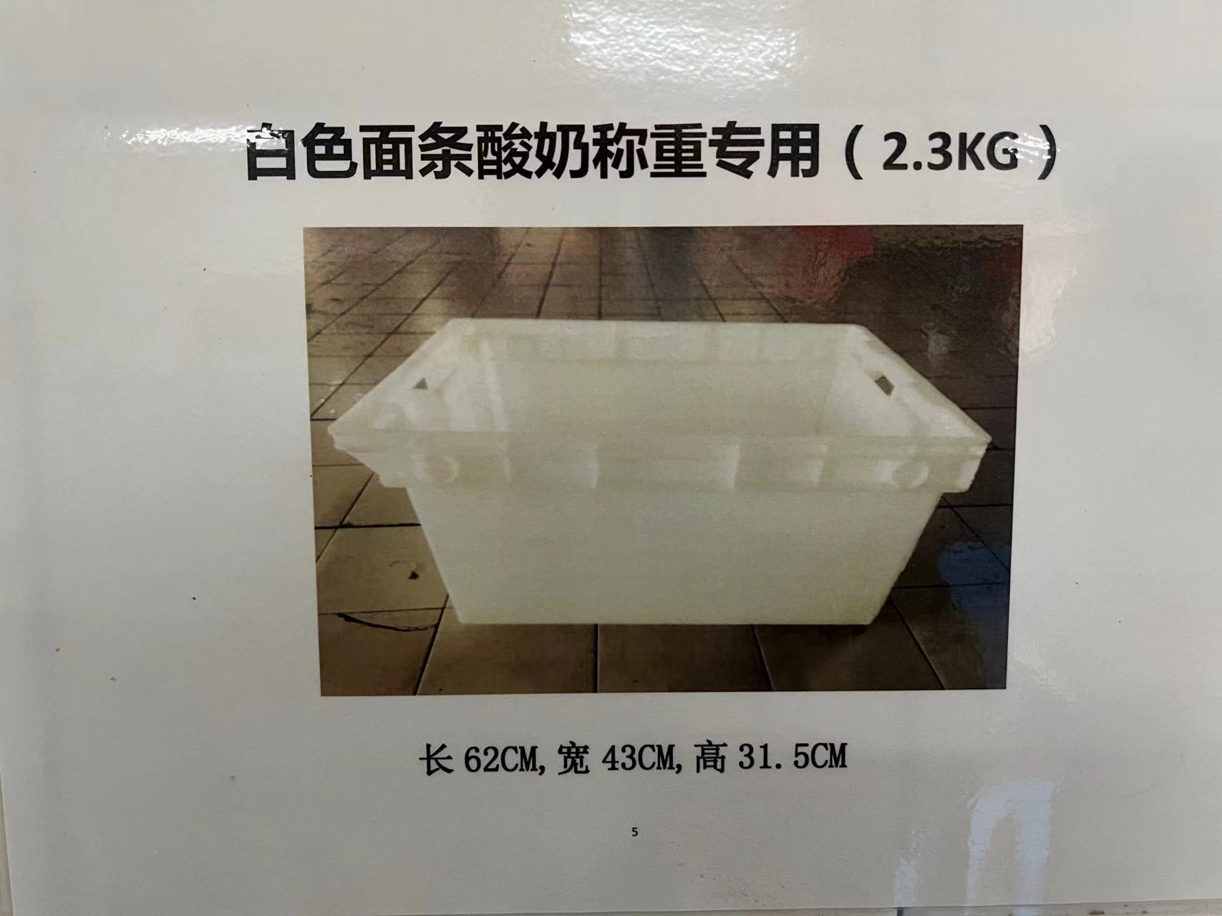 | 500 | 生产部 综保部 | 1、材质： 食品级全新HDPE材料注塑一体成型； 符合GB4806.7-2023、GB4806.1、GB9685,提供第三方食品接触材料检测报告。 2、性能： 边角、底部、边框加厚，具抗跌落、抗撞击、耐低温脆化性能； 满载额定承重1.2米多方位自由跌落无断裂开裂、无碎屑脱落，低温冷库环境下冲击性能不显著衰减； 日常装卸磕碰、叉车转运冲击、多层堆叠震动、流水线机械撞击不会出现边角崩裂、把手断裂、侧壁破损问题，满足食品车间高频循环使用高强度冲击工况； 卫生环保、耐酸碱、耐温耐腐蚀。 3、洗涤： 轻便易清洗，耐85摄氏度以上高温清洗。
2 | 蓝色果蔬筐 （收货专用） | 长58CM*宽36CM*高33CM | 个 | 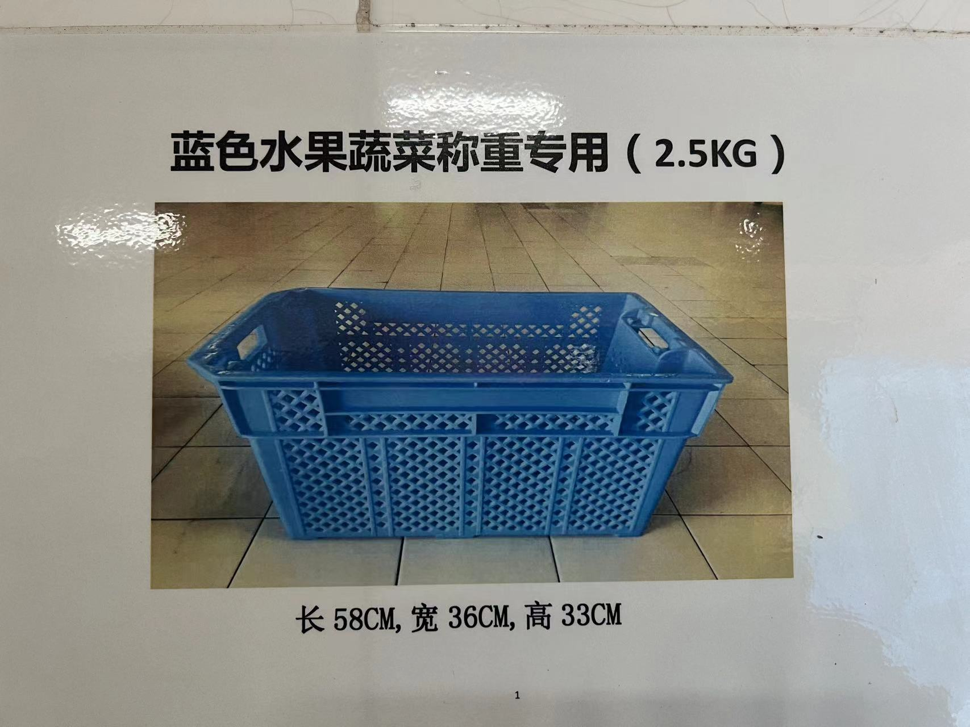 | 200 | 生产部 综保部
3 | 绿色果蔬筐 （生产专用） | 长58CM*宽36CM*高33CM | 个 | 绿色同上 | 200 | 生产部
4 | 红色小收纳筐 | 长35CM*宽27.5CM*高10CM | 个 |  | 1000 | 航机部
5 | 白色小收纳筐 | 长35CM*宽27.5CM*高10CM | 个 | 白色同上 | 1500 | 航机部
6 | 蓝色755四轮筐 | 长80CM*宽58CM*高50CM | 个 |  | 100 | 航机部
7 | 红色周转筐 | 长57CM*宽37CM*高20CM | 个 |  | 100 | 航机部
8 | 白色周转筐 | 长57CM*宽37CM*高20CM | 个 | 白色同上 | 100 | 航机部
9 | 灰色36格杯筐 | 长49.5CM*宽49.5CM*高9CM | 个 |  | 50 | 航机部
10 | 黄色周转筐 （生产用） | 长67CM*宽44CM*高15CM | 个 | 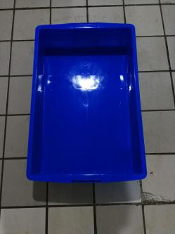 | 100 | 生产部
11 | 红色周转筐 （HALA） | 长67CM*宽44CM*高15CM | 个 |  | 50 | 生产部
12 | 蓝色包材专用筐 | 长60CM*宽42CM*高21CM | 个 | 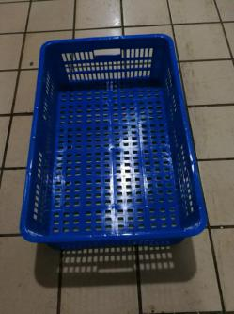 | 100 | 生产部
13 | 塑料保鲜盒 | 长29CM*宽22CM*高20CM | 个 | 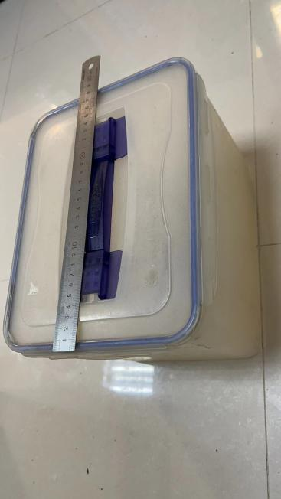 | 100 | 生产部
14 | 垫仓板 | 长120CM*宽100CM*高15CM | 个 | 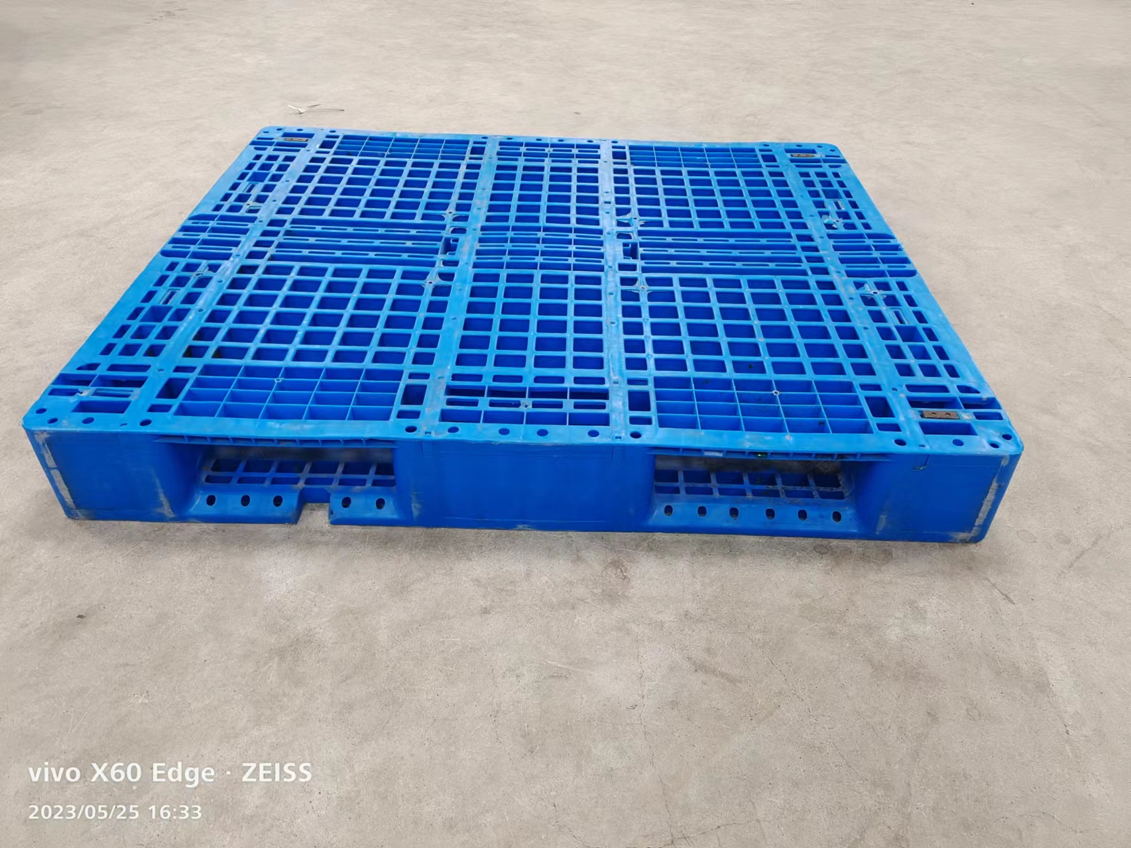 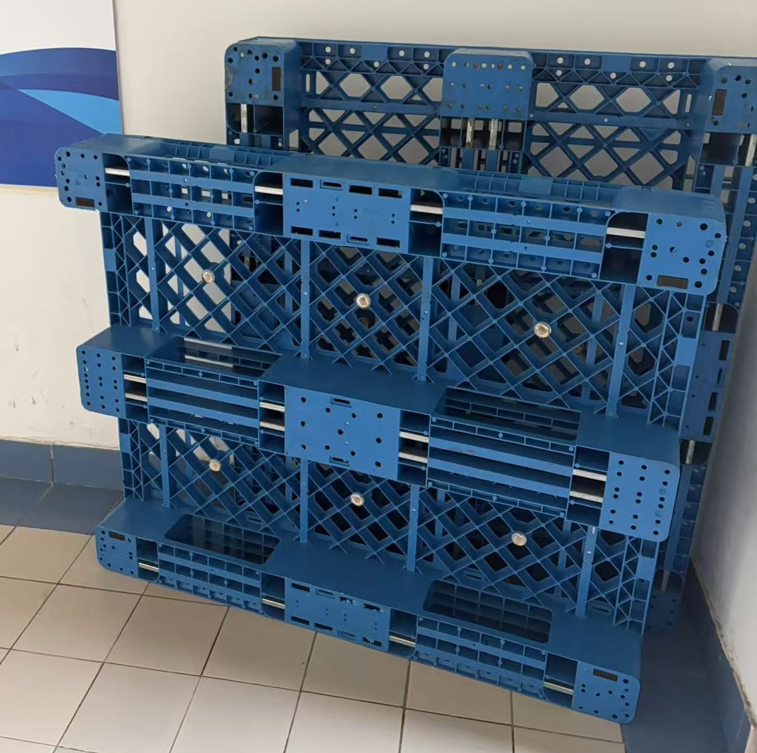 | 100 | 综保部 | 1.材质：同上 2.性能： 执行GB/T15234-2025； 额定动载不少于1.5T、静载不少于4T； 可上架立体仓储使用，上架额定承载不少于1T; 0摄氏度以下低温环境下无脆裂，承重性能不衰减，一体成型无拼接缝隙，便于清洗防藏污纳垢。 3.结构： 川子网格镂空结构，板面菱形网络镂空设计； 底部三道横向支撑梁，内置4根加固钢管，两侧各1根，中间2根，叉车可四面进叉； 面板一体注塑加厚加强，网格交叉点位增设加固凸点； 四角加厚方形防撞护角一体注塑成型，预留标准防滑/安装孔位，边角做圆弧过渡处理，为锋利棱角，四角与底部川子支撑梁一体化加固衔接。
15 | 洗衣专用白框 | 长97CM*宽76CM*高66CM | 个 | 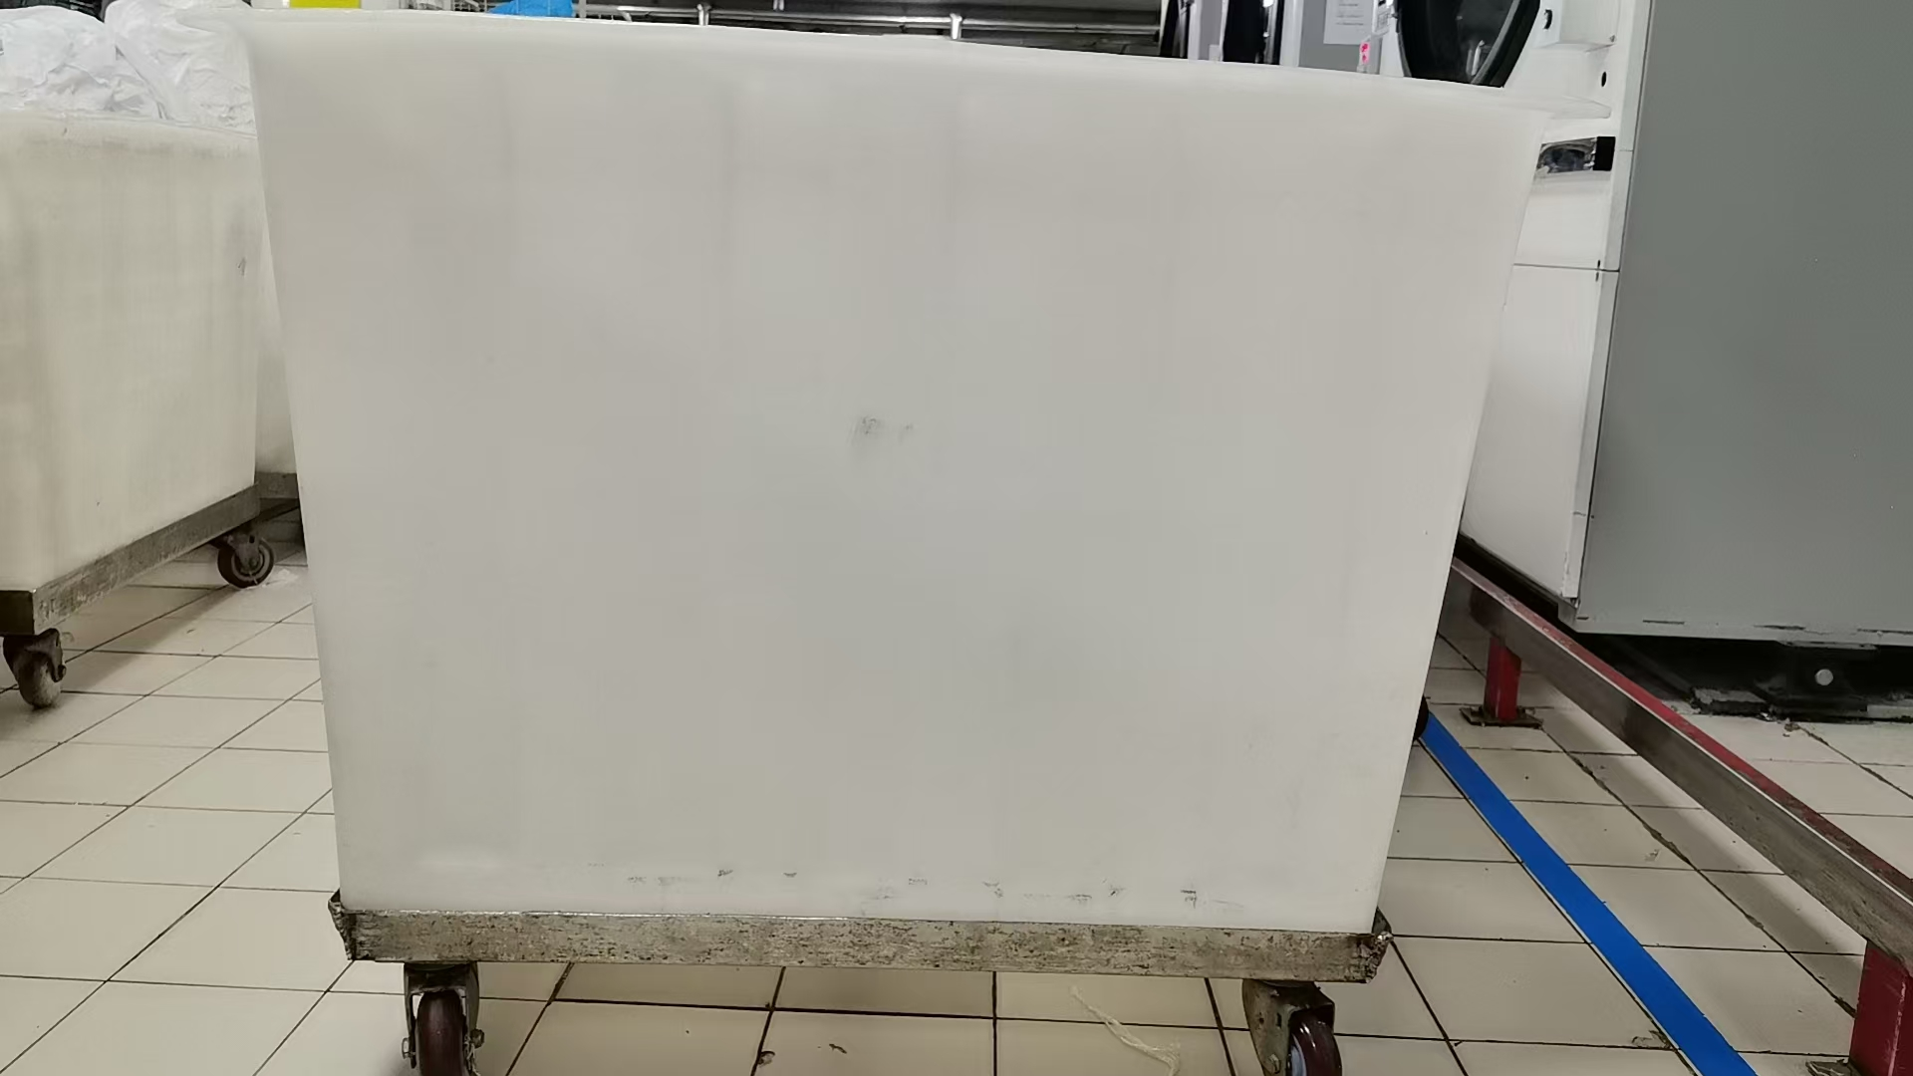 | 10 | 综保部 | 配套不锈钢底座+4寸不锈钢脚轮 | 新增

